PMP Path
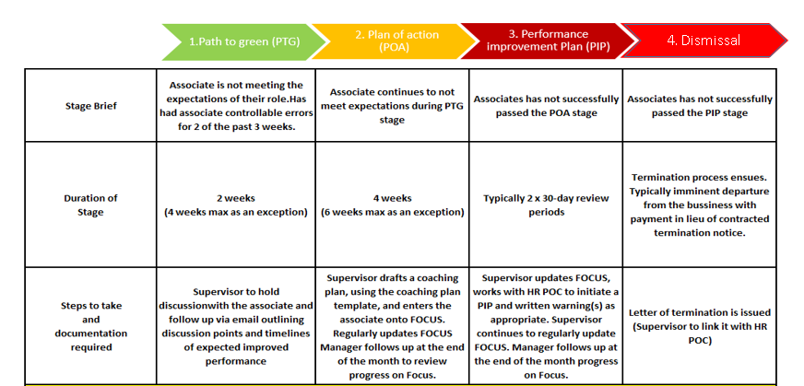

If an employee successfully passes their POA/PIP they should remain on a probation period durint the next 2 to 4 weekd to ensure sustained improvement.

